报价主页
 |  |  | 122义乌仓 |  |  | 2025-10-10 | ：发布日期
CEL GUOO UNI 邮政收货地址：义乌市柳青路1576号1楼 电话：18905895796（微信同步） XY OYX收货地址：义乌市柳青路1576号2楼B区 电话：18058976330（微信同步） 收货地址：宁波市长兴路158号驿淘产业园8号楼s101 收货时间：周一至周六9:00-20:00 联系人：范祖群 18905895796 |  |  |  |  |  |  |  | 跨境巴士代贴单网址：http://hd.ozon56.net/index/login/login.html
 |  |  |  |  |  |  |  | CEL,GUOO查询网址：https://www.17track.net/zh-cn
 |  |  |  |  |  |  |  | UNI查询网址：https://unitrade.youtrack.info
序号 | 渠道 | 生效日期 | 价格调整 | 报价表 | 区域 | 简介 |  | 最新条款变动通知
1 | CEL | 2025-09-11 | 不变 | 点击查看 | OZON俄罗斯（线下专线可接收） | 线上指定揽收仓 |  | 207宁波仓/122义乌仓 1.所有物流渠道提供代贴单服务 2.每周日休息，留意收货时间 3.俄罗斯E邮宝陆运特惠价格下调，调整为23/kg+11/票（2025-3-11）执行 4.新增线上物流GUOO（2025-3-11） 5.以下渠道正常收寄，加收25/票操作费 UNI Economy Big; UNI Economy Big Courier; UNI Economy Premium Big; UNI Economy Premium Big Courier; 6.OZON邮政EUB陆运特惠价格上涨，公布价调整15+34.75/kg
2 | UNI | 2025-06-24 | 上涨 | 点击查看 | OZON俄罗斯 | 线上指定揽收仓
3 | E邮宝 | 2025-10-06 | 上涨 | 点击查看 | 俄罗斯，白俄罗斯，哈萨克斯坦 | 线下周结，每周一出账单
4 | E包裹 | 2024-12-26 | 下调 | 点击查看 | 俄罗斯 | 线下周结，每周一出账单
5 | Yandex(CEL-WB) | 2025-01-13 | 不变 | 点击查看 | 俄罗斯 | 线上指定揽收仓
6 | GUOO | 2025-09-11 | 不变 | 点击查看 | 俄罗斯 | 线上指定揽收仓
7 | GUOO YANDEX | 2025-06-24 | 不变 | 点击查看 | 俄罗斯 | 线上指定揽收仓
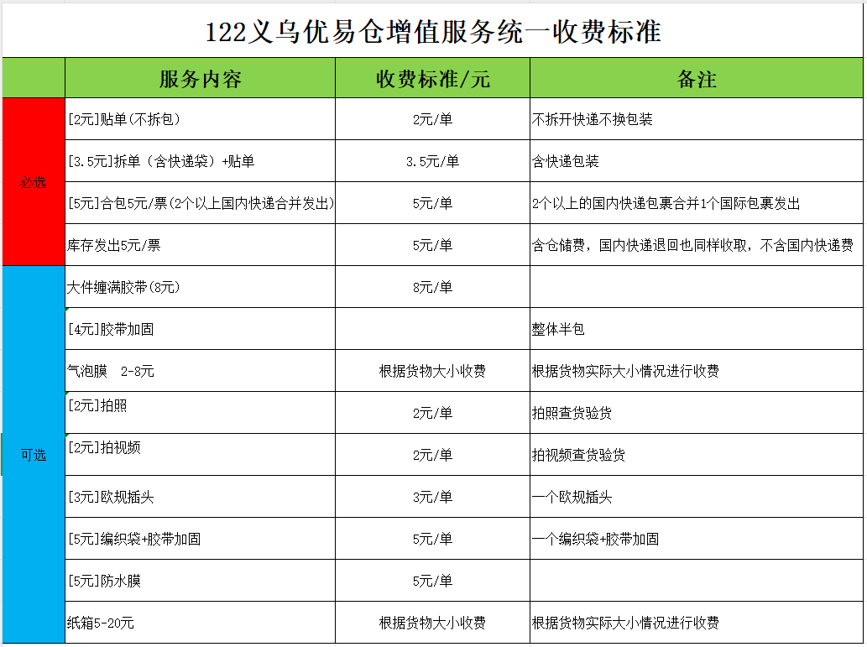
9 | XY兴远 | 2025-11-03 | 不变 | 点击查看 | 俄罗斯 | 线上指定揽收仓
10 | OYX欧亚兴 | 2025-11-03 | 不变 | 点击查看 | 俄罗斯 | 线上指定揽收仓
11 | ABT阿尔巴特 | 2025-11-10 | 新增 | 点击查看 | 俄罗斯 | 线上指定揽收仓
12 | UNI-YANDEX | 2025-06-24 | 不变 | 点击查看 | 俄罗斯 | 线上指定揽收仓
邮政产品只接收价格表里的（ 俄罗斯空运目前不接收）
所以寄件过来的麻烦按寄件格式寄件，方便及时处理 请注意渠道条款,如走件视同同意条款,我司不再单独确认

E邮宝

EUB-运费测算表 |  |  |  |  |  |  |  |  |  |  | 温馨提示：E邮宝特惠LK开头，E邮宝空运LZ开头
OZON官方指定物流
产品分类 | 渠道名称 | 到取货点/到门 | 揽收点至莫斯科分拣中心时效(天) | 资费 | 最大重量 (KG) | 最大货值(卢布) | 尺寸限制(厘米) | 电池运输 | 渠道优势 | 价格测算
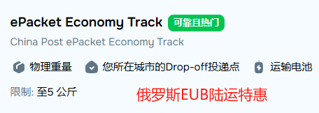
邮政E邮宝 | E邮宝航空（俄罗斯） | 到取货点 | 15-25 | 暂停 | 5KG | 优惠详谈 | 单边不超60CM，三边之和不超90CM 不算材积 | 不允许 | 航空件禁止带磁带电液体粉末（5KG以内） | 暂停 | 2 | ←填入重量/KG
 | E邮宝特惠（俄罗斯） |  | 20-30 | 32元/千克+13元/票 | 5KG |  |  | 允许 | 适合重量5KG以内的商品，各类货值较低的商品，敏感产品 | 77 | 10 | ←三边尺寸/CM
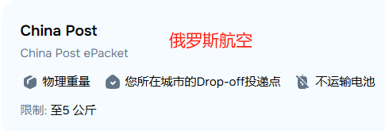
 | E邮宝特惠（哈萨克斯坦） |  | 20-30 | 34元/千克+1.7元/票 | 5KG |  |  | 允许 | 适合重量5KG以内的商品，各类货值较低的商品，敏感产品 | 69.7 | 10
 | E邮宝航空（哈萨克斯坦） |  | 15-25 | 46.75元/KG+1.7元/ | 5KG |  |  | 不允许 | 航空件禁止带磁带电液体粉末（5KG以内） | 95.2 | 10
邮政E邮宝 | 白俄罗斯水陆路 |  | 20-30 | 35元/千克+18元/票 | 5KG |  |  | 允许 | 适合重量2KG以内的商品，各类货值较低的商品，敏感产品 | 88 | 600 | ←填入成交价/卢布

 | 白俄罗斯航空 |  | 15-25 | 暂停 | 5KG |  |  | 不允许 | 航空件禁止带磁带电液体粉末（2KG以内） | 暂停
 | 吉尔吉斯斯坦航空 |  | 15-25 | 暂停 | 2KG |  |  | 不允许 | 航空件禁止带磁带电液体粉末（2KG以内） | 暂停
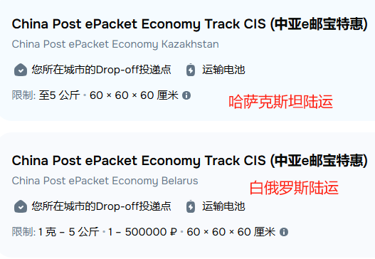
 | 乌兹别克斯坦航空 |  | 15-25 | 暂停 | 2KG |  |  | 不允许 | 航空件禁止带磁带电液体粉末（2KG以内） | 暂停
 | 亚美尼亚航空 |  | 15-25 | 暂停 | 2KG |  |  | 不允许 | 航空件禁止带磁带电液体粉末（2KG以内） | 暂停
 | 阿塞拜疆航空 |  | 15-25 | 暂停 | 2KG |  |  | 不允许 | 航空件禁止带磁带电液体粉末（2KG以内） | 暂停
1：本表可用于测算运费，核算成本试用； 自动出报价，不能发运的渠道不显示价格
2：请勿对表格数据改动；
3：日常使用时，请按实际重量填写“商品重量/三边尺寸”和“商品货值”，表格自动生成对应物流报价；
4：重量默认单位为千克 KG，尺寸默认单位为厘米 CM, 成交价是卢布；
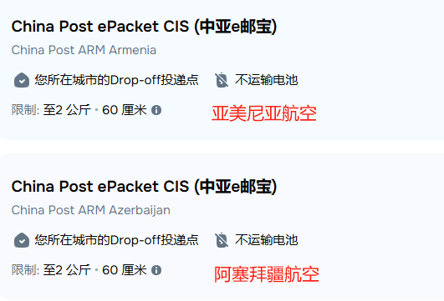
浙江省金华市浙江省金华市义乌市后宅街道柳青路1576号1楼CEL 联系人：CEL义乌仓 ；手机号码：18905895796（微信同步） 宁波市江北区长兴路158号8号楼s101 CEL宁波集货仓 联系人：吴浩鹏；手机号码：19817935310（微信同步）

E包裹特惠
E包裹-运费测算表 |  |  |  |  |  |  |  |  |  |  | 温馨提示：E包裹CX开头
OZON官方指定物流
产品分类 | 渠道名称 | 到取货点/到门 | 揽收点至莫斯科分拣中心时效(天) | 资费 | 最大重量 (KG) | 最大货值(人民币) | 尺寸限制(厘米) | 电池运输 | 渠道优势 | 价格测算 | 7.01 | ←填入重量/KG
邮政 | E包裹-特惠 | 到取货点 | 20-30 | 52.5+30/KG | 0.5-31KG | 1000 | 单边不超105CM，三边之和不超200CM 不算材积 首重500克52.5元 续500克15元 | 允许 | 适合重量31KG以内的商品，各类货值较低的商品，敏感产品 | 262.5 | 50 | ←三边尺寸/CM
 |  |  |  |  |  |  |  |  |  |  | 50
 |  |  |  |  |  |  |  |  |  |  | 100
 |  |  |  |  |  |  |  |  |  |  | 600 | ←填入成交价/卢布

1：本表可用于测算运费，核算成本试用； 自动出报价，不能发运的渠道不显示价格
2：请勿对表格数据改动；
3：日常使用时，请按实际重量填写“商品重量/三边尺寸”和“商品货值”，表格自动生成对应物流报价；
4：重量默认单位为千克 KG，尺寸默认单位为厘米 CM, 成交价是卢布；
浙江省金华市义乌市后宅街道柳青路1576号1楼CEL 联系人：CEL义乌仓 ；手机号码：18905895796（微信同步） 宁波市江北区长兴路158号8号楼s101 CEL宁波集货仓 联系人：吴浩鹏；手机号码：19817935310（微信同步）

CEL
CEL-运费测算表
OZON官方指定物流
产品分类 | 渠道名称 | 到取货点/到门 | 订单备货时间 | 揽收点至莫斯科分拣中心时效 | 资费 | 最大重量 | 最大货值(卢布) | 尺寸限制(厘米) | 特货限制 | 渠道说明 | 计费重 (KG) | 体积重kg/m³ | 价格测算 | 5 | ←填入重量/KG
Extra Small （超级轻小件） | Express Extra Small 超级轻小件（陆空特快） | PUDO到取货点 Courier到门 | 5天内 | 5-10天 | 0.045元/克+3元/票 | 0.5KG | 1500卢布 | 三边和不超90CM 最长边不超60CM 不计材积 | 带电、带磁、液体、粉末均可发货 | 1：重量0.5KG内 2：货值 1500卢布以内 3：丢件最大赔付1500卢布 免费销毁 | 5.000 |  |  | 150 | ←三边尺寸/CM
 | Standard Extra Small 超级轻小件（陆空标准） | PUDO到取货点 Courier到门 |  | 10-15天 | 0.035元/克+3元/票 |  |  |  |  |  | 5.000 |  |  | 50
 | Economy Extra Small 超级轻小件（陆运经济） | PUDO到取货点 Courier到门 |  | 20-25天 | 0.025元/克+3元/票 |  |  |  |  |  | 5.000 |  |  | 50
Budget （低客单标准件） | Express Budget 低客单标准件（陆空特快） | PUDO到取货点 Courier到门 |  | 5-10天 | 0.033元/克+23元/票 | 0.5KG-30KG | 1500卢布 | 三边和不超150CM 最长边不超60CM 不计材积 |  | 1：重量0.5-30KG， 2：货值1500卢布以内: 3：丢件最大赔付1500卢布 免费销毁 | 5.000 |  |  | 250.00 | ←三边尺寸和
 | Standard Budget 低客单标准件（陆空标准） | PUDO到取货点 Courier到门 |  | 10-15天 | 0.025元/克+23元/票 |  |  |  |  |  | 5.000 |  |  | 2000 | ←填入销售价格/卢布
 | Economy Budget 低客单标准件（陆运经济） | PUDO到取货点 Courier到门 |  | 20-25天 | 0.017元/克+23元/票 |  |  |  |  |  | 5.000 |  |  | 温馨提示：建议卖家尽量使用 到取货点 物流方式
Small （轻小件） | Express Small 轻小件 （陆空特快） | 到取货点 |  | 5-10天 | 0.045元/克+16元/票 | 2KG | 1501-7000卢布 | 三边和不超150CM 最长边不超60CM 不计材积 |  | 1：:重量2KG内 2：货值:1501-7000卢布以内 3：丢件最大赔付7000卢布 免费销毁支持改派 支持退回 | 5.000
 |  | 到门 |  |  | 0.045元/克+16元/票 |  |  |  |  |  | 5.000 |  |  | 1：自提点和国内菜鸟驿站类似，网点多，专业成熟，有保存期
 | Standard Small 轻小件 （陆空标准） | 到取货点 |  | 10-15天 | 0.035元/克+16元/票 |  |  |  |  |  | 5.000 |  |  | 2：自提点，有14天超长保存期，解决上班不在家和旅游不在家，无法签收快递的问题
 |  | 到门 |  |  | 0.035元/克+16元/票 |  |  |  |  |  | 5.000 |  |  | 3：国外派送到门服务，和客户上班时间可能冲突，可能会导致配送不成功
 | Economy Small 轻小件 （陆运经济） | 到取货点 |  | 20-25天 | 0.025元/克+16元/票 |  |  |  |  |  | 5.000 |  |  | 4：买家更注重个人隐私，更愿意到选择到自提点
 |  | 到门 |  |  | 0.025元/克+16元/票 |  |  |  |  |  | 5.000 |  |  | 若计费重与您填写的实重数值不一致，则为计泡，反之则按实重计费。
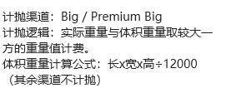
Big （大件） | Standard Big 大件 （陆空标准） | 到取货点 |  | 10-15天 | 0.025元/克+36元/票 | 2kg-30kg 计抛 体积重不超31KG | 1501-7000卢布 | 三边和不超250CM 最长边不超150CM |  | 1：重量2KG-30KG， 2：货值1501-7000卢布以内 3：丢件最大赔付7000卢布 免费销毁支持改派 支持退回 | 31.250 | 31.25 | 817.25
 |  | 到门 |  |  | 0.025元/克+36元/票 |  |  |  |  |  | 31.250 | 31.25 | 817.25
 | Economy Big 大件 （陆运经济） | 到取货点 |  | 20-25天 | 0.017元/克+36元/票 |  |  |  |  |  | 31.250 | 31.25 | 567.25
 |  | 到门 |  |  | 0.017元/克+36元/票 |  |  |  |  |  | 31.250 | 31.25 | 567.25
Premium Small （高客单轻小件） | Express Premium Small 高客单小件（陆空特快） | 到取货点 |  | 5-10天 | 0.045元/克+22元/票 | 5KG内 | 7001-250000卢布 | 三边和不超250CM 最长边不超150CM 不计材积 |  | 1：重量5KG内， 2：货值:7001-250000卢布以内 3：丢件最大赔付250000卢布 免费销毁支持改派 支持退回 | 5.000
 |  | 到门 |  |  | 0.045元/克+22元/票 |  |  |  |  |  | 5.000
 | Standard Premium Small 高客单小件（陆空标准） | 到取货点 |  | 10-15天 | 0.035元/克+22元/票 |  |  |  |  |  | 5.000
 |  | 到门 |  |  | 0.035元/克+22元/票 |  |  |  |  |  | 5.000
 | Economy Premium Small 高客单小件（陆运经济） | 到取货点 |  | 20-25天 | 0.025元/克+22元/票 |  |  |  |  |  | 5.000
 |  | 到门 |  |  | 0.025元/克+22元/票 |  |  |  |  |  | 5.000
Premium Big （高客单大件） | Standard Premium Big 高客单大件（陆空标准） | 到取货点 |  | 10-15天 | 0.028元/克+62元/票 | 5KG-30KG 计抛 体积重不超80KG | 7001-250000卢布 | 三边和不超310CM 最长边不超150CM （最大尺寸限制150*80*80CM） |  | 1：重量5kg-30kg 2：货值:7001-250000卢布以内 3：丢件最大赔付250000卢布 免费销毁支持改派 支持退回 | 5.000
 |  | 到门 |  |  | 0.028元/克+62元/票 |  |  |  |  |  | 5.000
 | Economy Premium Big 高客单大件（陆运经济） | 到取货点 |  | 20-25天 | 0.023元/克+62元/票 |  |  |  |  |  | 5.000
 |  | 到门 |  |  | 0.023元/克+62元/票 |  |  |  |  |  | 5.000
1.日常使用时，请按实际重量填写“商品重量/三边尺寸”和“商品货值”，表格自动生成对应物流报价；
2.重量默认单位为千克 KG，尺寸默认单位为厘米 CM, 成交价是卢布；
3.价格测算出来的”绿色“价格为最优惠的物流渠道，仅供您参考
4.CEL重量，计费，查询网址：http://146.56.210.134:8033/#/login?redirect=/dashboard
5.OZON帮助页面仓库创建教程：https://docs.ozon.ru/global/zh/fulfillment/rfbs/logistic-settings/warehouse/?country=CN
6.OZON帮助页面物流配送方式添加教程：https://docs.ozon.ru/global/zh/fulfillment/rfbs/logistic-settings/delivery-methods/?country=CN
7.OZON各类商品销售佣金标准：https://docs.ozon.ru/global/zh-hans/commissions/ozon-fees/commissions/?country=CN
浙江省金华市义乌市后宅街道柳青路1576号1楼CEL 联系人：CEL义乌仓 ；手机号码：18905895796 宁波市江北区长兴路158号8号楼s101（南边卸货口） CEL宁波集货仓 联系人：吴浩鹏；手机号码：19817935310

GUOO YANDEX资费试算表
自动出报价，不能发运的渠道，不显示价格
GUOO Yandex物流资费测算表 Yandex官方指定物流
 |  |  |  |  | 地址：收货地址：浙江省金华市义乌市后宅街道柳青路1576号1楼 收货地址：宁波市长兴路158号驿淘产业园8号楼s101 收货时间：周一至周六9:00-20:00 联系人：范祖群 18905895796 |  |  |  |  | 生效日期：

 | 商品重量(g) |  |  |  |  |  |  | 长(cm) |  | *填写为最长边
 |  |  |  |  |  |  |  | 宽(cm)
 | 商品成交价(卢布) |  |  |  |  |  |  | 高(cm)

产品类型 | 配送方式 | 运输方式 | 价格测算(卢布) | 订单备 货时长 | 揽收点 范围 | 从揽收点运至YANDEX 仓库的配送时效参考 | 资费(RUB) | 重量区间限制 (公斤) | 货值(卢布) | 尺寸限制(厘米) | 电池运输
标准 | SUPER_EXPRESS | 空运 |  | 最长7天 | 全部 揽收点 | 5-10天 | 1073/KG+194/票 | 1-30000 克 | 1-500000₽ | 尺寸限制：单边最大尺寸不超150*80*80CM，按1克进制，实重计费 渠道优势：适合重量0.001-30000G以内,货值500000卢布以内商品。 丢件：最高赔付500000卢布 | 电池不允许 只接普货（不接带电、带磁、液体、粉末、刀具、仿牌等产品） | 2025年4月4日生效
 | EXPRESS | 陆空联运 |  |  |  | 8-13天 | 698/KG+180/票 |  |  |  | 不可运输纯电池 可以运输内部装有电池的物品 无需提供材料安全性数据表MSDS 最大功率为160瓦特一小时 | 2025年3月24日生效
 | SUPER_ECONOMY | 陆运 |  |  |  | 15-20天 | 426/KG+194/票 |  |  |  | 可以运输内部装有电池的物品 无需提供材料安全性数据表MSDS | 2025年4月4日生效
1. 本表仅用于物流运费测算，核算成本使用，结果数据仅供参考；
2. 请勿对表格数据改动，造成数据计算错误；
3. 重量默认单位为克 G，尺寸默认单位为厘米 CM，成交价是卢布；
4. 日常使用时，请按实际重量填写“商品重量/三边尺寸”和“商品货值”即可，表格自动生成对应物流报价；
5. 如显示“超出渠道限制”则为该订单重量或货值超出渠道限制。

UNI-Yandex
老牌俄企物流服务商
中俄电商物流首选
中俄B2C物流第一名🥇
UNI-Yandex线上物流运费表 |  |  |  |  |  |  |  | 张晓萍 202409 制作
所有渠道允许✅电池运输, 不需要提供MSDS,最大功率为100Wh

渠道名称 | 时效（天） | 价格 (卢布) | 最大重量 （千克） | 货值限制 （卢布） | 尺寸 （厘米） | 注意事项 | 重量填写 (千克) | 价格测算 （卢布）

UNI Express (中国大陆） | 8-12天 | 191卢布 + 595 卢布/kg | 25KG | 150,000 卢布 | 长 + 宽 + 高 ≤ 310 厘米，单边尺寸 ≤ 150 厘米 | 不需要提供MSDS，最大功率为100Wh |  | 191.00 | 191 | 595
UNI Super Express（中国大陆） | 7-10 天 | 191卢布 + 811卢布/kg |  |  |  |  |  | 191.00 | 191 | 811
UNI Economy (中国大陆) | 20-25天 | 191卢布+ 433卢布/kg |  |  |  |  |  | 191 | 191 | 433

物流计算公式⚠️：
a+b*x=您的物流成本 a= 每1份订单费率 b= 每1公斤的费率 x=包裹的付款总量(公斤) 例如: 2公斤包裹走Express渠道的物流成本为: 191+595*2= 1381卢布

Yandex链接🔗：
https://partner.market.yandex.com/welcome/crossborder_cn#form

Yandex赔偿规则：
Yandex Express —— 最高可赔偿 150,000 卢布 Yandex Super Express —— 最高可赔偿 150,000 卢布 Yandex Express 香港 —— 最高可赔偿 150,000 卢布 Yandex Economy —— 最高可赔偿 150,000 卢布

